Sheet1
버튼 |  | 움직임
왼쪽 스틱 | 앞 또는 뒤로 밀기 | 전진 또는 후진
 | 양옆으로 밀기 | 왼쪽 또는 오른쪽으로 걷기 | ※ 더 많은 운동 모드를 실행하려면 Unitree Go 앱을 방문하세요! a) 문 워크: 앱으로만 실행할 수 있으며 휴대용 리모컨으로는 지원되지 않습니다. b) 사이드 스텝 모드: 앱으로만 실행할 수 있으며 휴대용 리모컨에서는 지원되지 않습니다. c) 크로스 스텝 모드: 앱으로만 실행할 수 있으며 휴대용 리모컨에서는 지원되지 않습니다. d) 평행 다리 실행 모드: 앱으로만 실행할 수 있으며 휴대용 리모컨으로는 지원되지 않습니다.
오른쪽 스틱 | 앞 또는 뒤로 밀기 | 머리 들기 또는 내리기
 | 양옆으로 밀기 | 왼쪽 또는 오른쪽으로 회전

스위치 모드
START |  | 잠금 해제
 |  | 걷기 모드
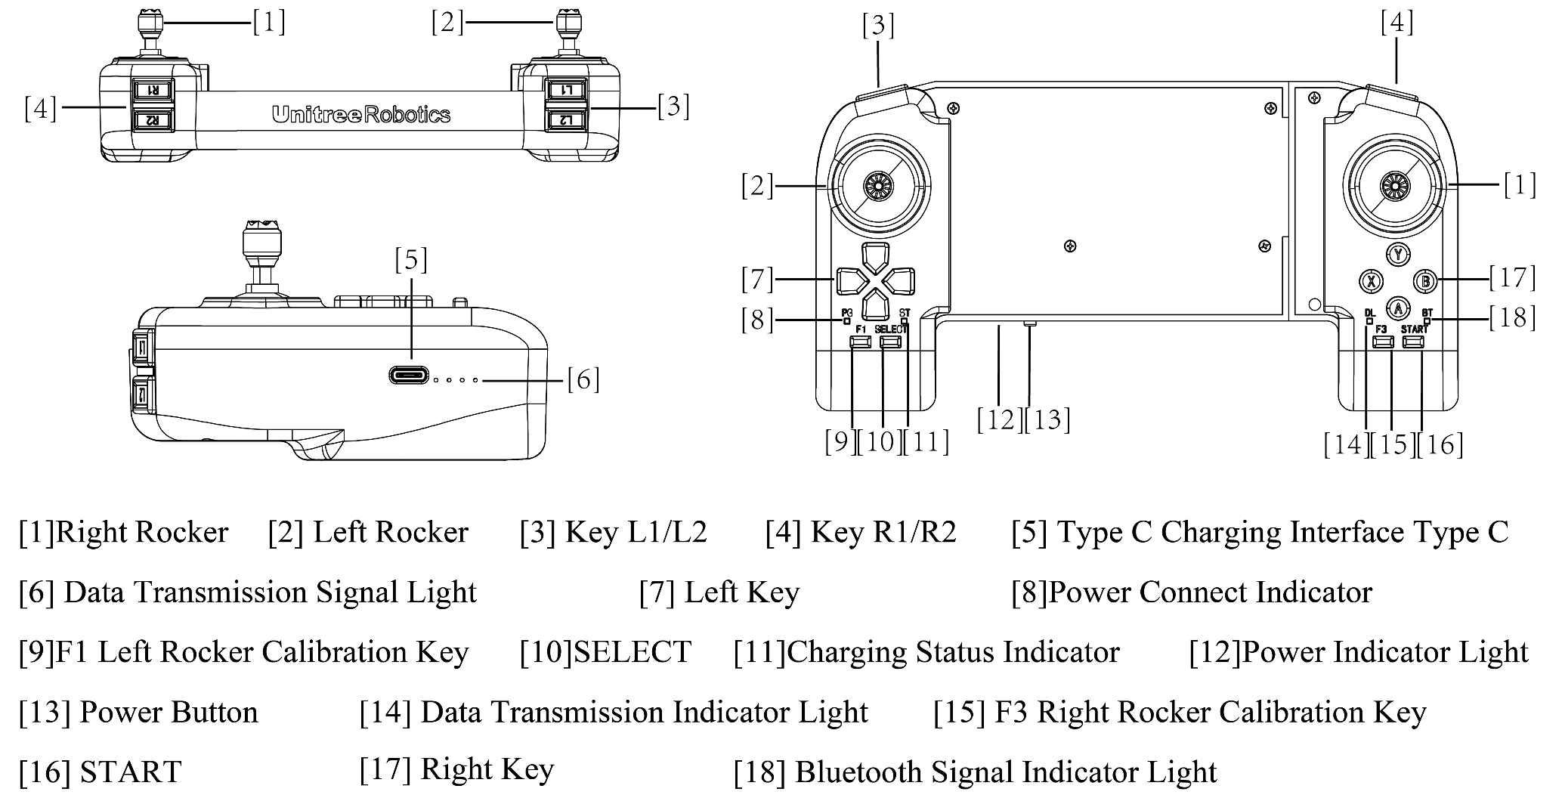
 |  | 걷기 모드 유지(double click)
SELECT |  | 포즈 준비
L2(길게)+A |  | 잠금 자세 1: 서 있을 때 관절 잠금
 |  | 잠금 자세 2: 다시 누르면 엎드리기
L2(길게)+B |  | Damping 모드(소프트 비상 정지)
L2(길게)+ START |  | 러닝 모드
L2(길게)+ START(double click) |  | 러닝 모드 유지
RIGHT (길게) + START |  | 계단 오르기 모드 1: 앞으로는 위층, 뒤로는 아래층 이동
LEFT (길게) + START |  | 계단 오르기 모드 2: 앞으로 계단 내려오기
LEFT (길게) + SELECT |  | 지구력 모드

Customised Movements
L2 (길게) + X |  | 넘어졌다가 다시 일어서기
R2 (길게) + A |  | 스트레칭
R2 (길게) + B |  | 손 흔들기
R2 (길게) + Y |  | 격려
R1 (길게) + X |  | 주먹
R1 (길게)+ A |  | 앞으로 점프
R1 (길게)+ B |  | 앉기
L1 (길게)+ A |  | 댄스 1
L1 (길게) + B |  | 댄스 2
Function
X |  | 회피기능 켜짐(기본값)
Y (3초동안 길게) |  | 회피기능 꺼짐
L2 + SELECT |  | 서치라이트 스위치(기본값은 꺼져 있는 상태)
화살표 키 왼쪽 또는 오른쪽 |  | 전등 스위치 - 기본 녹색
Parameter setting
L1 +화살표 키 위/아래 |  | 다리 들어올림 높이 조절
화살표 키 위아래 |  | 신체 높이 조절

